Schema verbonden partijen
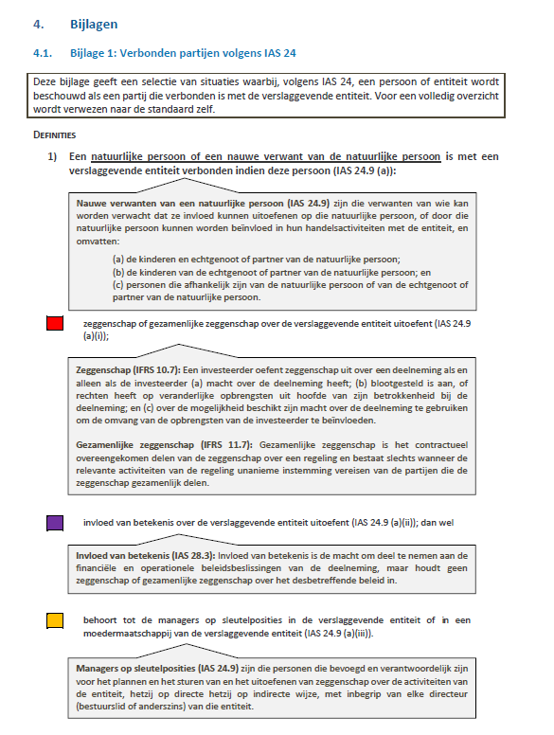
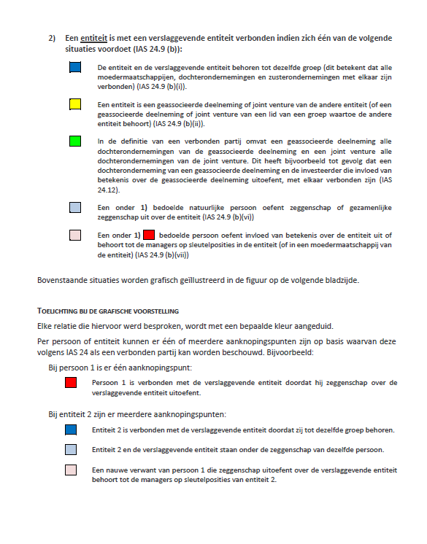
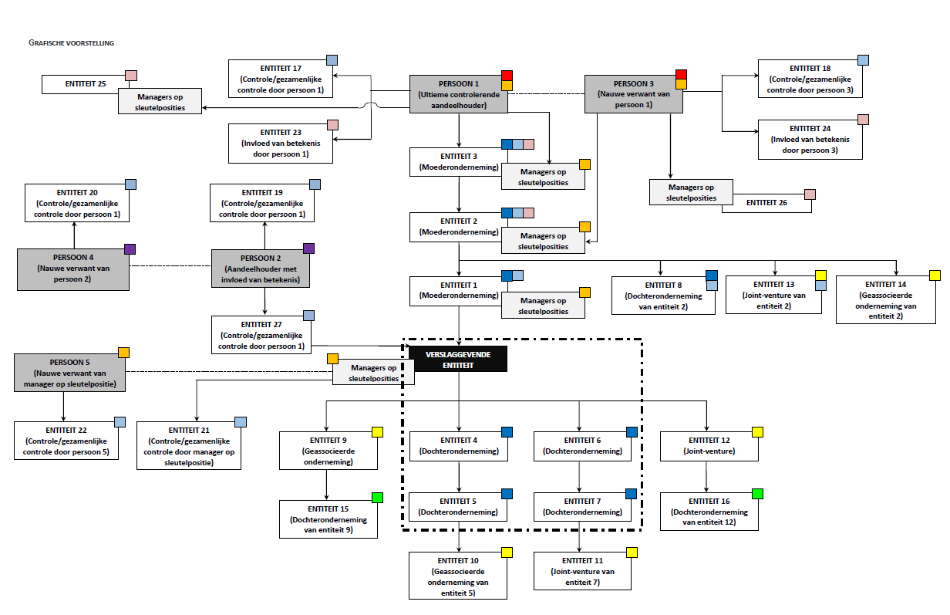
Uitttreksel uit “Transacties met verbonden partijen - Toelichtingsnota voor Belgische genoteerde vennootschappen” (FSMA - IBR - Commissie Corporate Governance)
https://www.corporategovernancecommittee.be/sites/default/files/generated/files/page/toelichtingsnota_rpt_nl_11032016_1.pdf

